Лист1
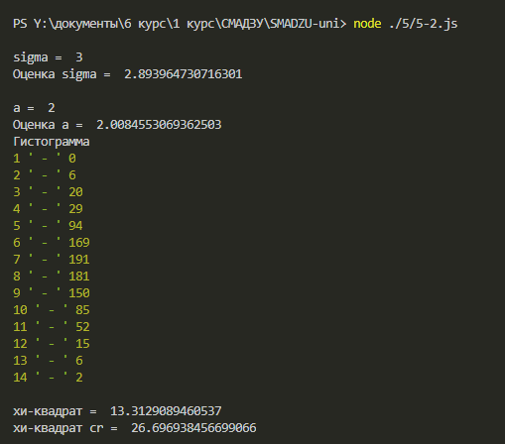

 | 1 | 0
 | 2 | 6
 | 3 | 20
 | 4 | 29
 | 5 | 94
 | 6 | 169
 | 7 | 191
 | 8 | 181
 | 9 | 150
 | 10 | 85
 | 11 | 52
 | 12 | 15
 | 13 | 6
 | 14 | 2
 | сумма | 1000

Попытка номер 2

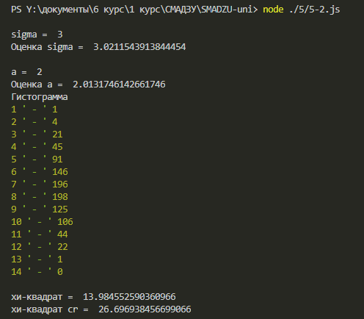
 | 0
 | 5
 | 14
 | 41
 | 107
 | 163
 | 162
 | 205
 | 130
 | 101
 | 50
 | 15
 | 7
 | 1 | 1
 | 2 | 4
 | 3 | 21
 | 4 | 45
 | 5 | 91
 | 6 | 146
 | 7 | 196
 | 8 | 198
 | 9 | 125
 | 10 | 106
 | 11 | 44
 | 12 | 22
 | 13 | 1
 | 14 | 0
 | сумма | 1000

